基本通用架构
DNS云解析 | 负责域名权威解析，是阿里云的权威DNS解析管理服务，使得用户可以方便地通过域名访问网站的服务器IP地址；还可以配合HTTPDNS(递归解析层)，保证app域名解析全链路质量

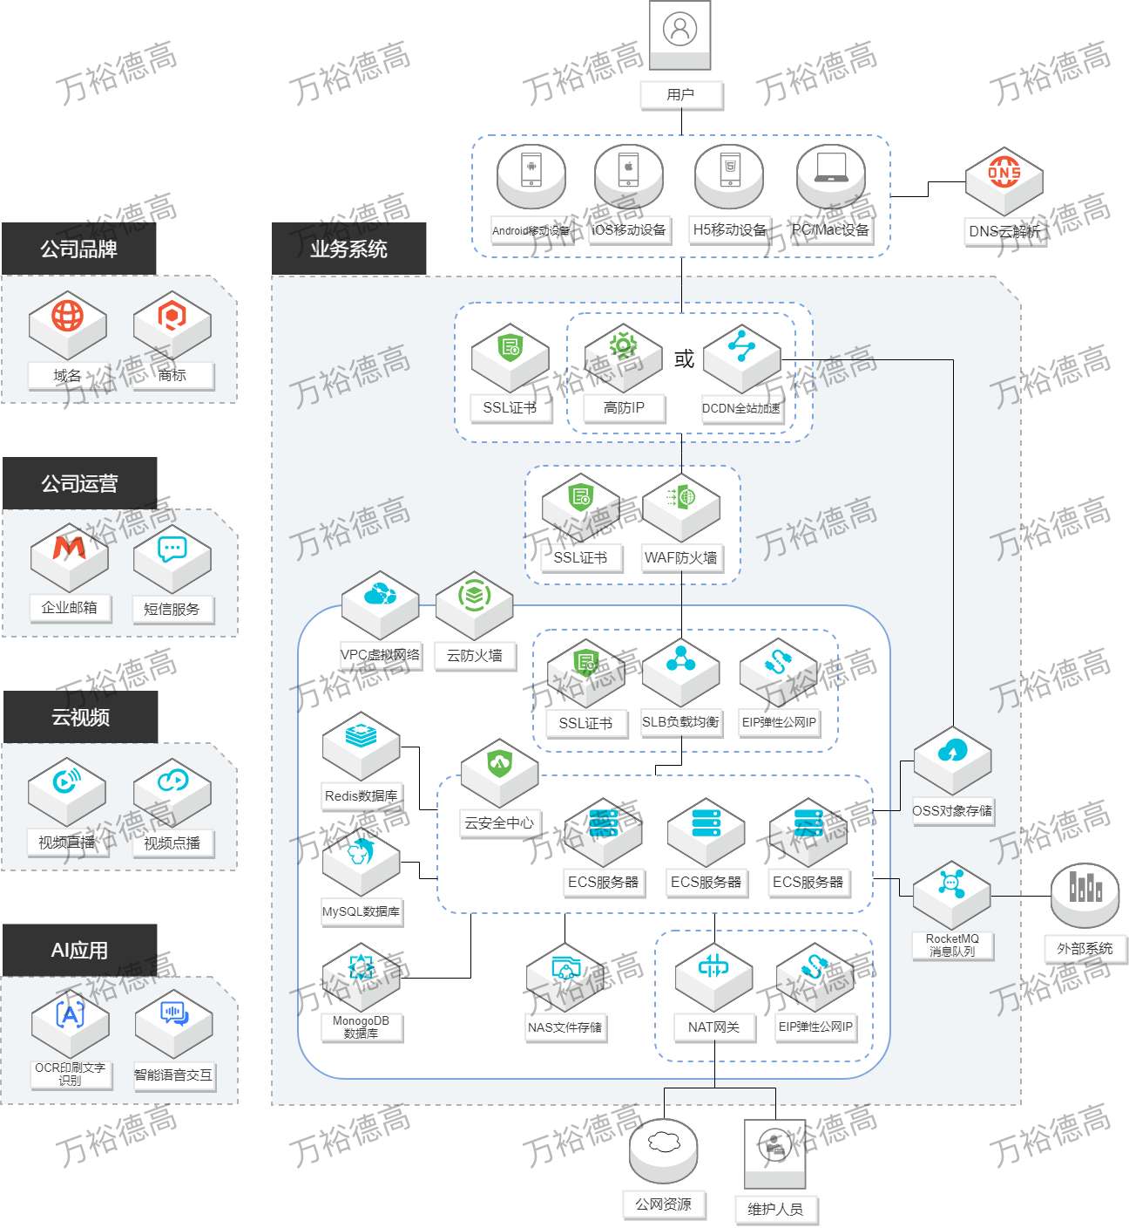
SSL证书 | 在云上签发数字证书，给网站流量加密，实现网站HTTPS化

DDoS高防IP | 利用专门的高防机房防御DDoS和CC攻击，可以抵御100G以上，1.5T以下(要找产品申请)的攻击；使用高防要换IP，不愿换IP可以上防护包企业版；和DCDN/CDN冲突不能同时使用（但是可以利用流量调度功能自动切换），与SCDN相比防护能力更强、静态加速能力略弱；如果仅仅是CC攻击，也可以推荐便宜一点的WAF

DCDN全站加速 | 不仅仅加速静态内容（图片，视频等），还通过最优路由回源算法和网络加速动态内容（需要服务器计算返回的内容）；针对web应用，支持websocket协议；针对非web应用，支持IP应用加速；可以覆盖全球

WAF-Web应用防火墙 | 对电商WAF可以防刷、防薅羊毛；对P2P金融WAF可以防SQL注入；对游戏WAF可以防CC（CC攻击优先推荐高防IP)；另外还可以防护0 Day漏洞；注意WAF只防护web应用（如典型的80/8080，443/8443等端口），如果需要防护其他端口，用云防火墙

VPC专有网络 | 在阿里公有云环境中建立出一个二层逻辑隔离的局域网络环境，并可以自定义IP 地址范围、网段、路由表和网关等

SLB负载均衡 | 对多台ECS进行流量分发，从而扩展应用系统对外的服务能力，避免单点故障；配合DNS可以做到跨地域容灾

EIP弹性公网IP | 动态公网IP，可以单独持有，绑在ECS、SLB和NAT网关上；最大带宽比一般ECS固定IP最大带宽高

云安全中心 | 一个实时识别、分析、预警安全威胁的统一安全管理系统，通过防勒索、防病毒、防篡改、合规检查等安全能力，是原安骑士和态势感知的合集

云防火墙 | 业务级别的防火墙，即东西向四层流量控制（即所谓“微隔离”，类似安全组但是更方便管理），同时还可以做南北向七层流量控制（安全组只能做四层）；此外还可以进行IPS入侵检测&阻断，类似WAF但是WAF防护Web应用，云防火墙可以管理其他所有端口（如SMB漏洞445，sqlserver暴力破解1433等端口）

ECS云服务器 | 阿里云的最基本的弹性可伸缩的计算服务，即云服务器，其他大部分产品都建立在ECS之上

内存数据库 - Redis | 存放高热数据，用于满足高读写性能场景及容量需弹性变配的业务场景；缓解数据库层压力的利器

RDS关系型数据库-MySQL | 存放结构化数据，比如表格；3TB以下数据量轻轻松松，再大可以考虑PolarDB；自从被Oracle收购后，在开源界逐渐被MariaDB赶超

NoSQL数据库 - MongoDB | 基于分布式存储的非关系型NoSQL数据库，用来存日志，聊天记录，物联网设备信息等文档类数据；特别适合业务初创期数据结构多变的情况

OSS对象存储 | 海量、安全、低成本、高可靠的云存储服务，读写方式类似网盘；特别适用于数据存档；配合CDN还可以存储和加速图片视频等静态文件，但是由于没有编辑功能，所以不适合存储需要编写修改的文件，这种情况可以考虑使用NAS

NAS文件存储 | 给ECS 实例、HPC和容器服务当本地磁盘用（实际是走的NFS/SMB网络协议）；性能比块存储的共享块存储略低；和OSS相比可以方便地修改存储的文件；和HDFS相比更适合一般的文件共享而非高吞吐量的大数据分析；如果需要远程挂载，要么利用VPN通过内网连，要么利用NAT网关通过外网连

NAT网关 | 在 VPC 环境下构建一个公网流量的出入口，为多ECS提供访问公网的出口（SNAT）或统一运维入口（DNAT）；支持多 IP，支持共享公网带宽。

MQ消息队列 - RocketMQ | 通过消息数据中转，系统异步解耦，削峰填谷；用在实时的对可靠性要求比较高的消息传递上；同类替代产品还有Kafka，AMQP（兼容RabbitMQ）和MNS（HTTP协议）；如果是大量客户端而单个客户端消息量小的场景，则应考虑MQTT

商标服务 | 帮助客户进行商标注册的服务；商标是企业的无形资产，代表企业形象，也是增加获取用户的新的途径和方式

域名交易 | 当无法通过常规注册途径获取心仪的域名时，选择购买他人注册的、尚未到期的域名

企业邮箱 | 企业邮箱是以企业域名做后缀的邮箱，既能体现公司的品牌和形象，又能方便公司主管人员对员工信箱进行统一管理，还能使得公司商业信函来往获得更好更安全的管理

短信服务 | 支持快速发送短信验证码、短信通知等，服务范围覆盖全球；如果有营销需求的话，要搭着语音服务一起，以保证100%触达；如果是做验证码，还有个号码认证服务产品可以做到用户无感知校验，体验更好

视频直播 | 只需要绑定域名就能开启音视频直播功能的产品，包括直播采集，播放，截图，转码，防盗链等相关功能；带全球加速功能

VoD视频点播 | 只需要绑定域名就能开启点播功能的产品，包括音视频上传，转码，截图，加密，防盗链，审核等相关功能

OCR印刷文字识别 | 将图片、照片上的文字内容识别出来，直接转换为可编辑文本的功能

智能语音识别 | 将语音（如实时语音流，录音等）的内容识别出来，直接转换为可编辑文本的功能

高级通用架构
DNS云解析 | 负责域名权威解析，是阿里云的权威DNS解析管理服务，使得用户可以方便地通过域名访问网站的服务器IP地址；还可以配合HTTPDNS(递归解析层)，保证app域名解析全链路质量

SSL证书 | 在云上签发数字证书，给网站流量加密，实现网站HTTPS化
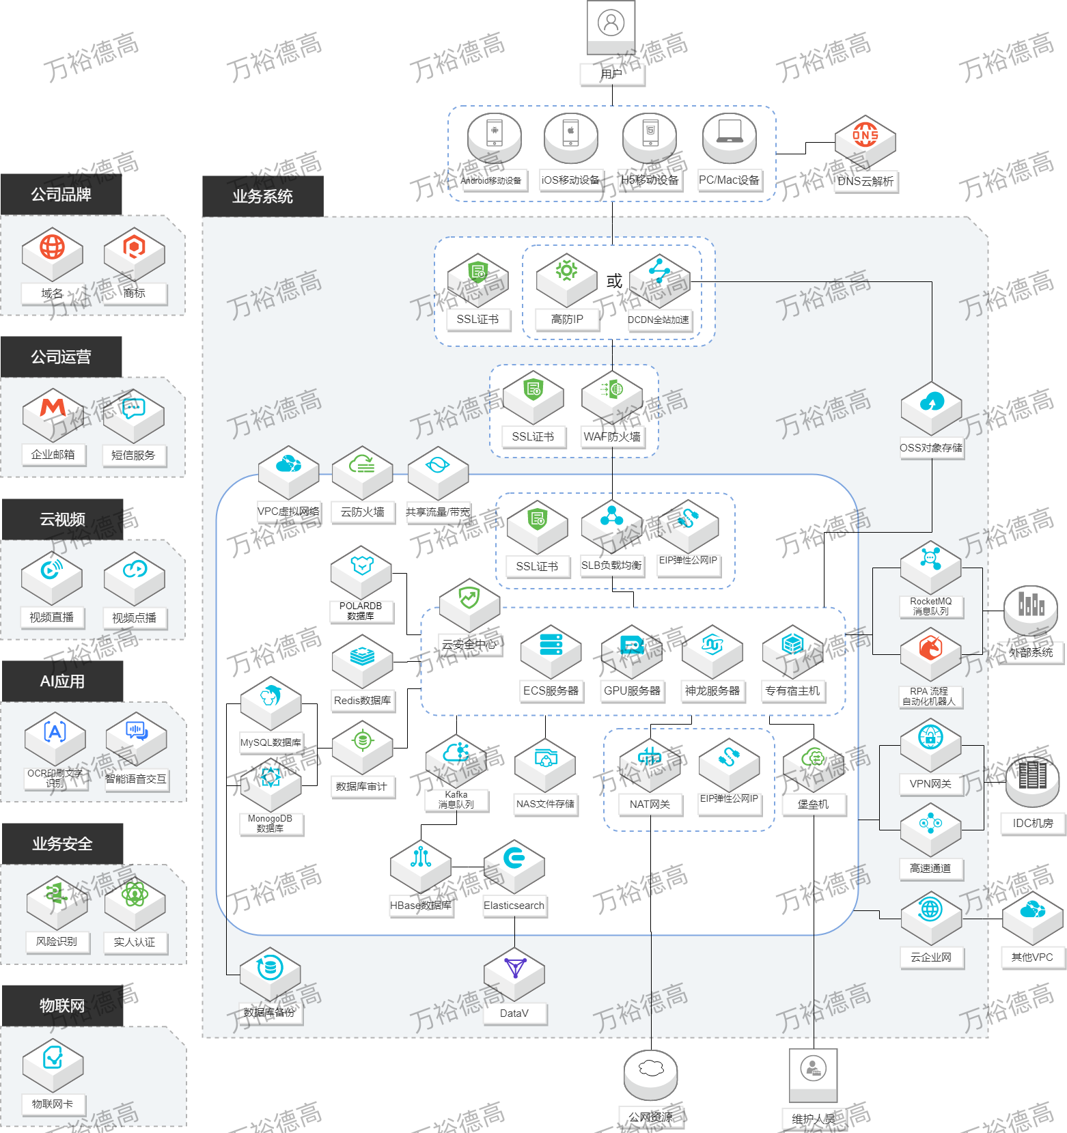

DDoS高防IP | 利用专门的高防机房防御DDoS和CC攻击，可以抵御100G以上，1.5T以下(要找产品申请)的攻击；使用高防要换IP，不愿换IP可以上防护包企业版；和DCDN/CDN冲突不能同时使用（但是可以利用流量调度功能自动切换），与SCDN相比防护能力更强、静态加速能力略弱；如果仅仅是CC攻击，也可以推荐便宜一点的WAF

DCDN全站加速 | 不仅仅加速静态内容（图片，视频等），还通过最优路由回源算法和网络加速动态内容（需要服务器计算返回的内容）；针对web应用，支持websocket协议；针对非web应用，支持IP应用加速；可以覆盖全球

WAF-Web应用防火墙 | 对电商WAF可以防刷、防薅羊毛；对P2P金融WAF可以防SQL注入；对游戏WAF可以防CC（CC攻击优先推荐高防IP)；另外还可以防护0 Day漏洞；注意WAF只防护web应用（如典型的80/8080，443/8443等端口），如果需要防护其他端口，用云防火墙

VPC专有网络 | 在阿里公有云环境中建立出一个二层逻辑隔离的局域网络环境，并可以自定义IP 地址范围、网段、路由表和网关等

SLB负载均衡 | 对多台ECS进行流量分发，从而扩展应用系统对外的服务能力，避免单点故障；配合DNS可以做到跨地域容灾

EIP弹性公网IP | 动态公网IP，可以单独持有，绑在ECS、SLB和NAT网关上；最大带宽比一般ECS固定IP最大带宽高

云安全中心 | 一个实时识别、分析、预警安全威胁的统一安全管理系统，通过防勒索、防病毒、防篡改、合规检查等安全能力，是原安骑士和态势感知的合集

云防火墙 | 业务级别的防火墙，即东西向四层流量控制（即所谓“微隔离”，类似安全组但是更方便管理），同时还可以做南北向七层流量控制（安全组只能做四层）；此外还可以进行IPS入侵检测&阻断，类似WAF但是WAF防护Web应用，云防火墙可以管理其他所有端口（如SMB漏洞445，sqlserver暴力破解1433等端口）

ECS云服务器 | 阿里云的最基本的弹性可伸缩的计算服务，即云服务器，其他大部分产品都建立在ECS之上

内存数据库 - Redis | 存放高热数据，用于满足高读写性能场景及容量需弹性变配的业务场景；缓解数据库层压力的利器

RDS关系型数据库-MySQL | 存放结构化数据，比如表格；3TB以下数据量轻轻松松，再大可以考虑PolarDB；自从被Oracle收购后，在开源界逐渐被MariaDB赶超

NoSQL数据库 - MongoDB | 基于分布式存储的非关系型NoSQL数据库，用来存日志，聊天记录，物联网设备信息等文档类数据；特别适合业务初创期数据结构多变的情况

OSS对象存储 | 海量、安全、低成本、高可靠的云存储服务，读写方式类似网盘；特别适用于数据存档；配合CDN还可以存储和加速图片视频等静态文件，但是由于没有编辑功能，所以不适合存储需要编写修改的文件，这种情况可以考虑使用NAS

NAS文件存储 | 给ECS 实例、HPC和容器服务当本地磁盘用（实际是走的NFS/SMB网络协议）；性能比块存储的共享块存储略低；和OSS相比可以方便地修改存储的文件；和HDFS相比更适合一般的文件共享而非高吞吐量的大数据分析；如果需要远程挂载，要么利用VPN通过内网连，要么利用NAT网关通过外网连

NAT网关 | 在 VPC 环境下构建一个公网流量的出入口，为多ECS提供访问公网的出口（SNAT）或统一运维入口（DNAT）；支持多 IP，支持共享公网带宽。

MQ消息队列 - RocketMQ | 通过消息数据中转，系统异步解耦，削峰填谷；用在实时的对可靠性要求比较高的消息传递上；同类替代产品还有Kafka，AMQP（兼容RabbitMQ）和MNS（HTTP协议）；如果是大量客户端而单个客户端消息量小的场景，则应考虑MQTT

商标服务 | 帮助客户进行商标注册的服务；商标是企业的无形资产，代表企业形象，也是增加获取用户的新的途径和方式

域名交易 | 当无法通过常规注册途径获取心仪的域名时，选择购买他人注册的、尚未到期的域名

企业邮箱 | 企业邮箱是以企业域名做后缀的邮箱，既能体现公司的品牌和形象，又能方便公司主管人员对员工信箱进行统一管理，还能使得公司商业信函来往获得更好更安全的管理

短信服务 | 支持快速发送短信验证码、短信通知等，服务范围覆盖全球；如果有营销需求的话，要搭着语音服务一起，以保证100%触达；如果是做验证码，还有个号码认证服务产品可以做到用户无感知校验，体验更好

视频直播 | 只需要绑定域名就能开启音视频直播功能的产品，包括直播采集，播放，截图，转码，防盗链等相关功能；带全球加速功能

VoD视频点播 | 只需要绑定域名就能开启点播功能的产品，包括音视频上传，转码，截图，加密，防盗链，审核等相关功能

OCR印刷文字识别 | 将图片、照片上的文字内容识别出来，直接转换为可编辑文本的功能

智能语音识别 | 将语音（如实时语音流，录音等）的内容识别出来，直接转换为可编辑文本的功能

共享流量包 | 可供按流量计费的ECS、EIP、SLB和NAT网关，用于流量抵扣；可以配合预留实例券RI和存储容量单元包使用

共享带宽 | 提供地域级带宽共享和复用功能，支持同地域下所有EIP 共享带宽，进而让绑定EIP的云服务器 ECS、 NAT 网关、负载均衡 SLB 同时共享带宽

RDS关系型数据库-PolarDB | 阿里云自主研发的"升级版MySQL"，性能最高提升至 MySQL 的 6 倍，存放结构化数据，比如表格，3TB-100TB数据量很合用；再多就得上DRDS了

GPU服务器 | 基于GPU应用的云服务器，多适用于AI深度学习,视频处理，科学计算，图形可视化，等应用场景

弹性裸金属服务器（神龙） | 类似ECS，但是更靠近物理机，因此比ECS性能更强，单租户独享物理主机，而且可以支持二次虚拟化和SGX硬件加密；如果没有性能要求只要物理隔离，可以用专有宿主机

专有宿主机 | 允许客户的ECS在一台独立的物理机上面，不和其他用户共享物理机资源

RPA机器人流程自动化 | 原名码栈，用外挂的自动化脚本来代替人工操作，不需要系统改造来进行数据对接

数据库审计 | 所有对数据库的操作都有记录，谁，什么时候，干了什么（人员操作，异常操作，SQL注入，应用操作）

Kafka消息队列 | 通过消息数据中转，系统异步解耦，削峰填谷；用于处理活跃的流式数据,大数据量的数据处理上；用于在客户有需要的情况下替代RocketMQ；如果想自建可以考虑E-MapReduce

堡垒机 | 集中管理ECS操作系统层权限，全程记录操作数据，实时还原运维场景，保障云端运维工作权限可管控、操作可审计、合规可遵从；也可以支持线下机房，还可以线下部署（找PD支持）；如果需要对云资源操作进行审计，则使用操作审计

VPN网关 | 一款基于Internet，通过加密通道将企业数据中心、企业办公网络、或Internet终端和（VPC）安全可靠连接起来的服务；适合20个客户端以下的使用量，否则可以选择SAG软件版

高速通道 | 线下IDC连接到云端，适合点到点连接；如果需要VPC互联可以用云企业网；主打高速上云服务（ECC），结合SAG智能接入网关共同使用

NoSQL数据库 - Hbase | 基于Apache HBase、Spark深度优化的全托管列数据库，比自建的性能，可用性，可靠性都更高；包含Hbase生态产品BDS、Phoenix、Solr、OpenTSDB、Ganos等；如果想自建可以考虑E-MapReduce；相对于Cassandra来说，Hbase具有强一致性保证且读性能更强；针对时序数据场景，还可以选择TableStore

Elasticsearch | 著名的开源搜索和数据分析工具，分布式架构，主要用于数据分析、数据搜索等场景服务；在开源Elasticsearch基础上提供企业级权限管控、安全监控告警、自动报表生成等功能；与LOG日志服务产品相比，接口丰富度更高，日志查询效能略低；在搜索领域还可以考虑阿里云自有技术OpenSearch

DataV数据可视化 | 双11同款数据大屏，帮助非专业的工程师通过图形化的界面轻松搭建专业水准的可视化展示，搭配Datahub，Maxcompute，为物联网产品和服务实现设备数据在大屏上显示；和BuickBI的区别在于这个是给业务看的，用于随时跟踪业务数据以便调整业务打法；有离线版（大屏设计和展示都在线下，贵），也可以本地部署（大屏设计在线上，展示在线下，便宜）

DBS数据库备份 | 自动化的数据库备份服务，支持主流数据库，可以轻松实现异地备份到OSS。MySQL可以实现实时增量备份，秒级回滚。

风险识别 | 识别业务风险，抵挡网络黑灰产，实时计算引擎的风控算法解决企业欺诈问题

实人认证 | 实名校验 - 上传身份证，去公安局验证真伪；生物识别 - 通过张嘴、摇头、眨眼睛等动作，识别是否是真人；活体人脸验证 - 视频活体的方式采集用户的人脸照片并验证其真实性；人脸验证 - 验证两张照片中的人脸是否为同一人

物联网无线连接服务 | 即物联网卡，满足智能硬件和物联网行业对设备联网的需求

CEN云企业网 | 在VPC间（跨地域/跨账号）搭建私网通信通道，可以连接专有网络（VPC）、边界路由器（VBR）和云连接网（CCN）；不经过GFW；常常和高速通道的高速上云服务（ECC）共同使用搭建跨境混合云

ECS产品选择树
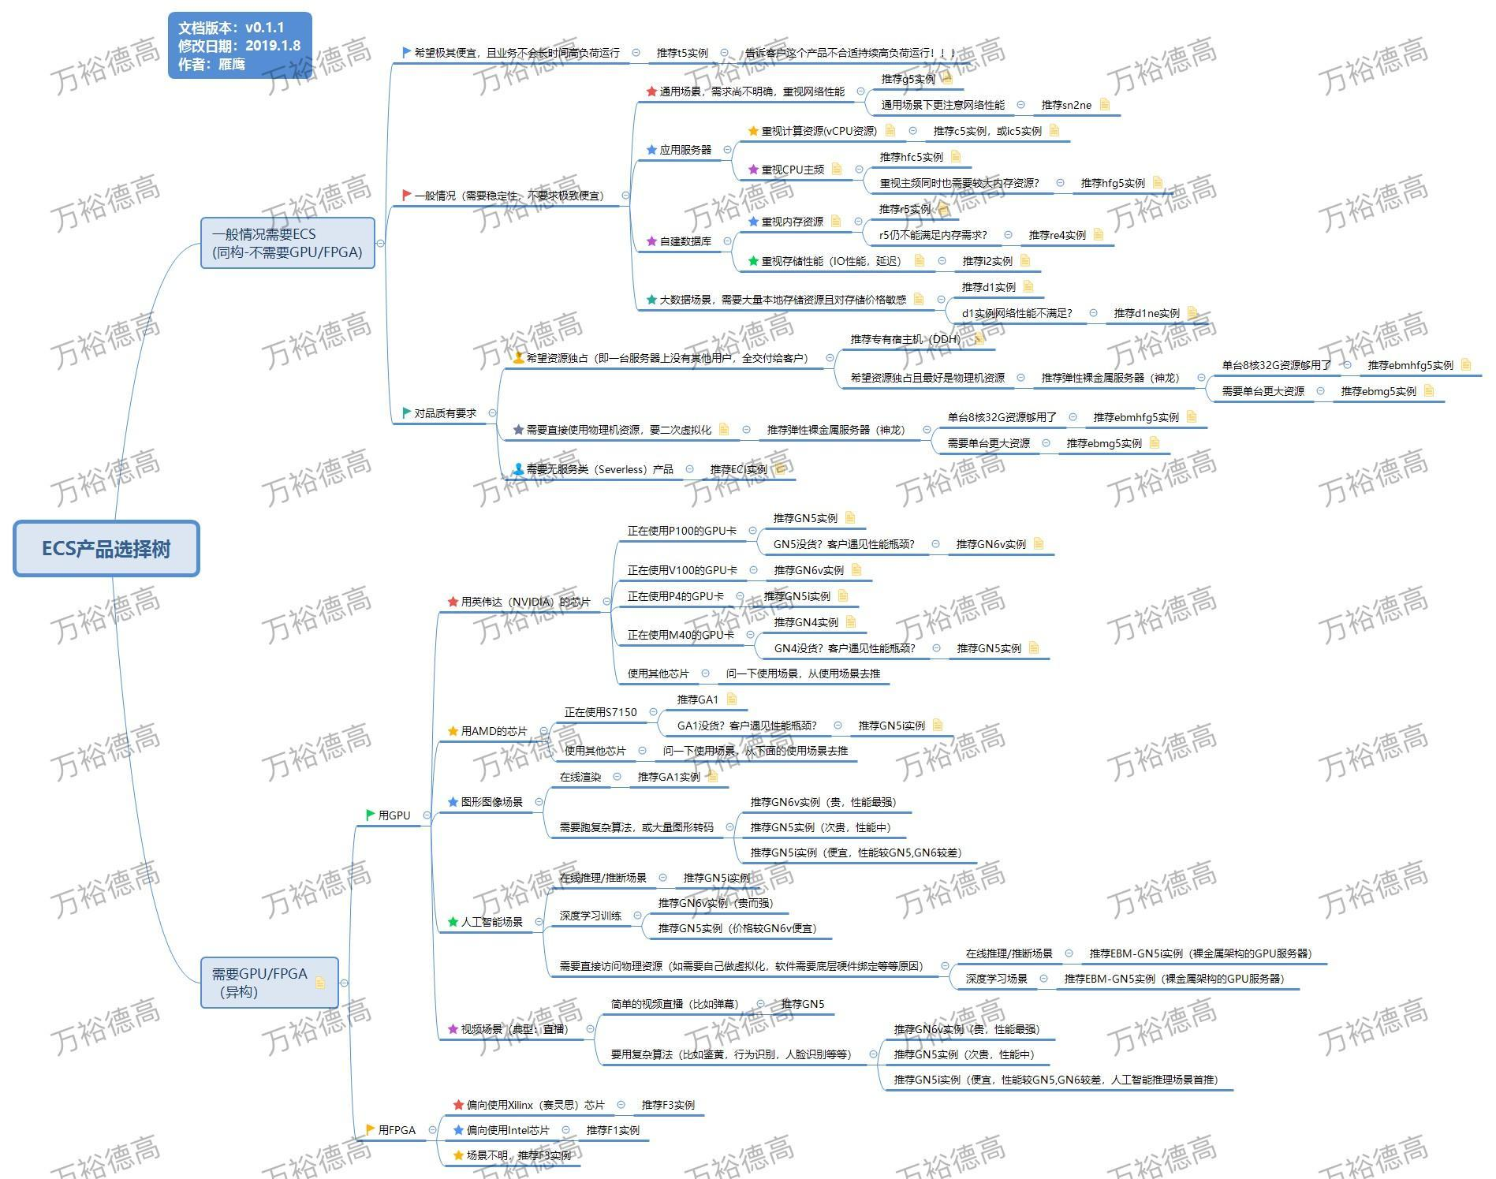

数据库产品架构
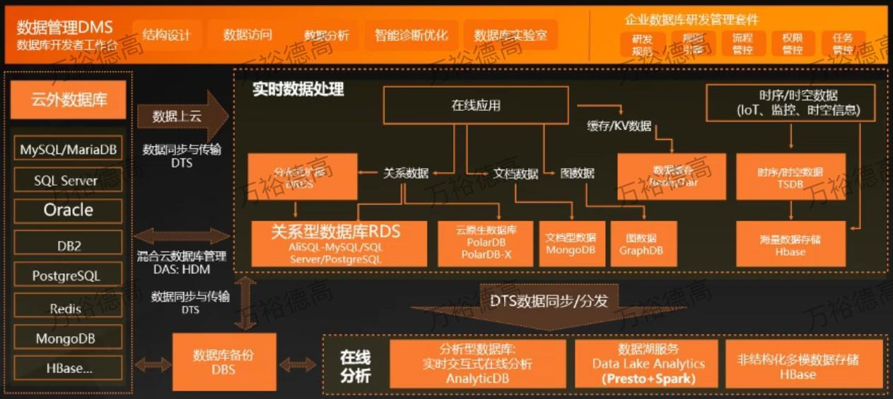

来源：https://promotion.aliyun.com/ntms/act/dbservice.html

安全产品架构
